Image_Assets
Junimperium – lokální obrazové assety
9 oficiálních produktových fotografií je vloženo přímo v sešitu a přibaleno jako soubory. Webové adresy slouží pouze k dohledání původu.
Licenční poznámka: fotografie pocházejí od výrobce; souhlas pro zveřejnění ve veřejné aplikaci není v této databázi doložen.

image_id | gin_id | product_name | asset_uri | asset_filename | sha256 | dimensions | source_page_url | source_image_url | rights_status | thumbnail
IMG-000001 | GIN-000051 | Junimperium Blended Dry Gin | asset://junimperium/IMG-000001 | GIN-000051_junimperium_blended_dry_primary.png | 1fc8e7874f4149fb6acf0873a1b2fcd4b091b9cbc8b6731a5444690fb94d614c | 1238x1238 | https://junimperium.ee/en/product/blended-dry-gin/ | https://junimperium.ee/wp-content/uploads/2019/01/junimperium-blended-dry-gin-awards-eng-min.png | producer_image; public_use_permission_not_verified | 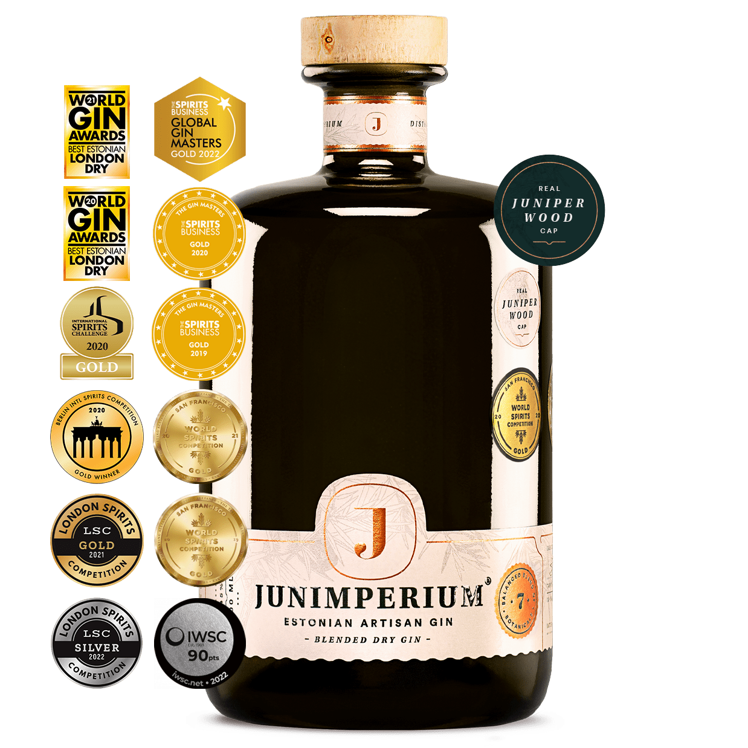
IMG-000002 | GIN-000053 | Junimperium Cherry Edition Gin | asset://junimperium/IMG-000002 | GIN-000053_junimperium_cherry_edition_primary.png | 7451bd769e7ab50949f260c50183ce17496aa92c6a99f2861004c09128555f22 | 1238x1238 | https://junimperium.ee/en/product/cherry-edition-gin/ | https://junimperium.ee/wp-content/uploads/2019/01/junimperium-cherry-edition-gin-awards-eng-min.png | producer_image; public_use_permission_not_verified | 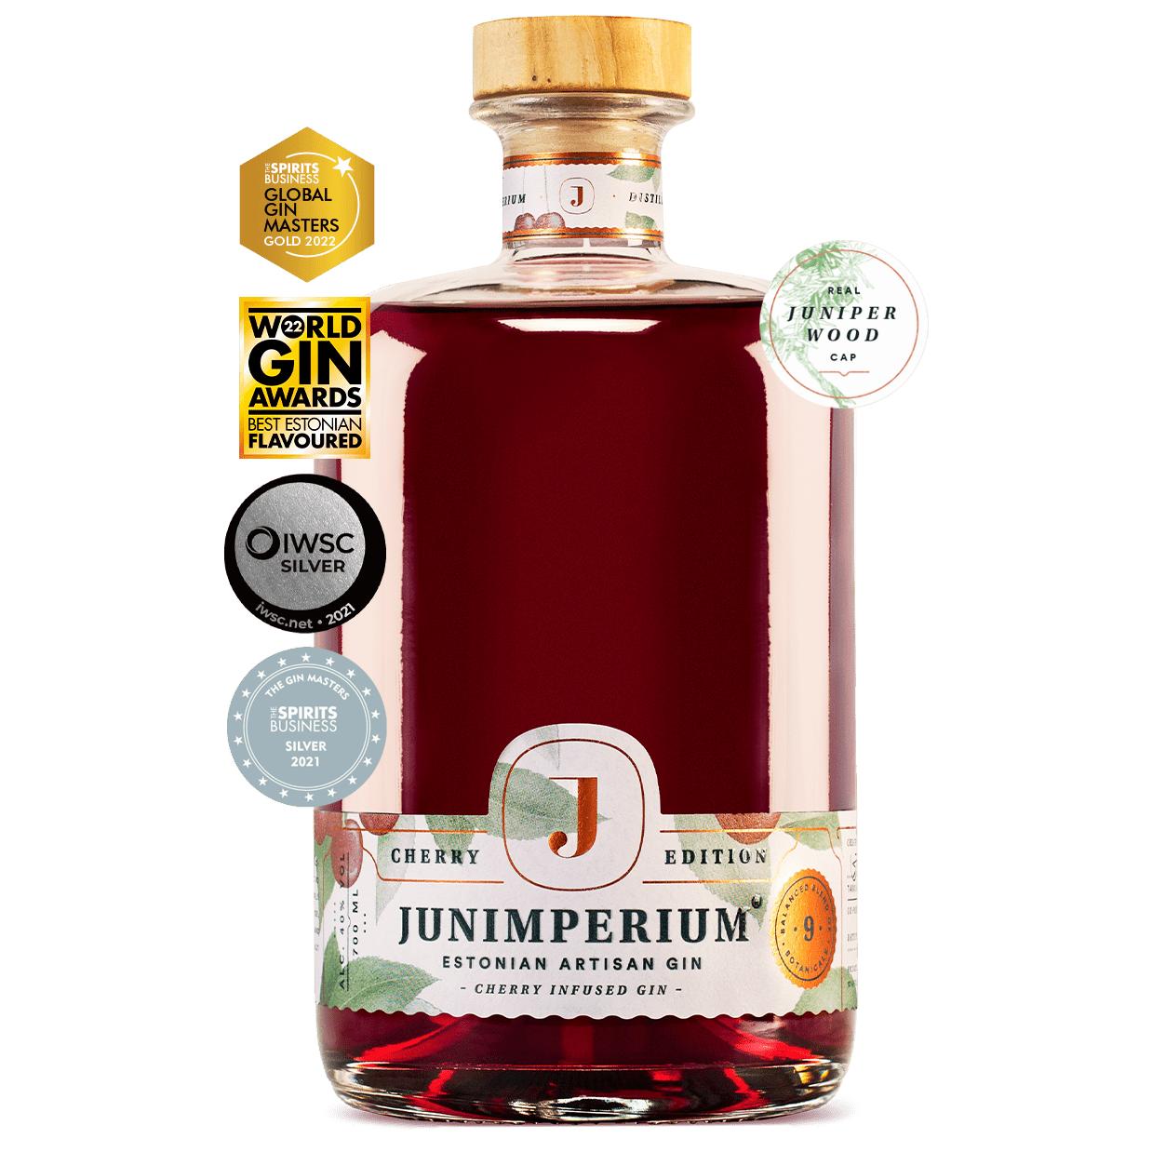
IMG-000003 | GIN-000054 | Junimperium Sloe Gin | asset://junimperium/IMG-000003 | GIN-000054_junimperium_sloe_primary.png | 8f1dbbcacf778a4a5a82362fd2c6b019622d4d8ee04c9e3990db18d6ddc2c80e | 1238x1238 | https://junimperium.ee/en/product/sloe-gin/ | https://junimperium.ee/wp-content/uploads/2019/01/junimperium-sloe-gin-700ml-eng-min.png | producer_image; public_use_permission_not_verified | 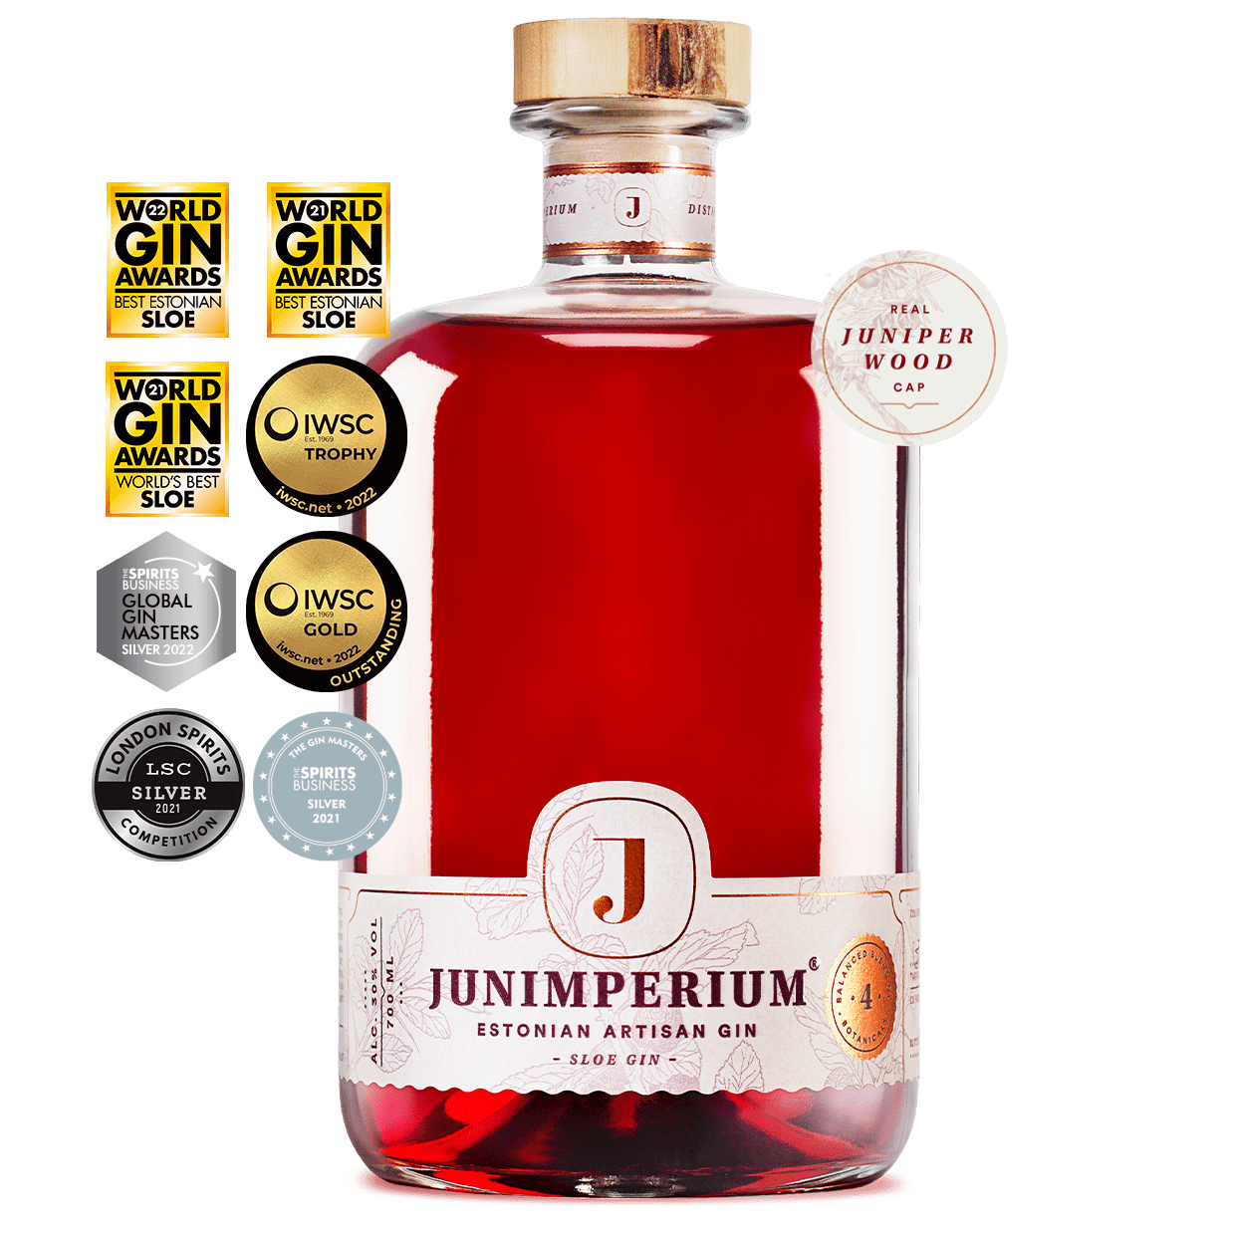
IMG-000004 | GIN-000055 | Junimperium Navy Strength Gin | asset://junimperium/IMG-000004 | GIN-000055_junimperium_navy_strength_primary.png | d087f19798c584fd38042894237f91e8a99b05bae6d5d7c6cc8ae64d286035e9 | 1238x1238 | https://junimperium.ee/en/product/navy-strength-gin/ | https://junimperium.ee/wp-content/uploads/2020/05/junimperium-navy-strength-gin-eng-1.png | producer_image; public_use_permission_not_verified | 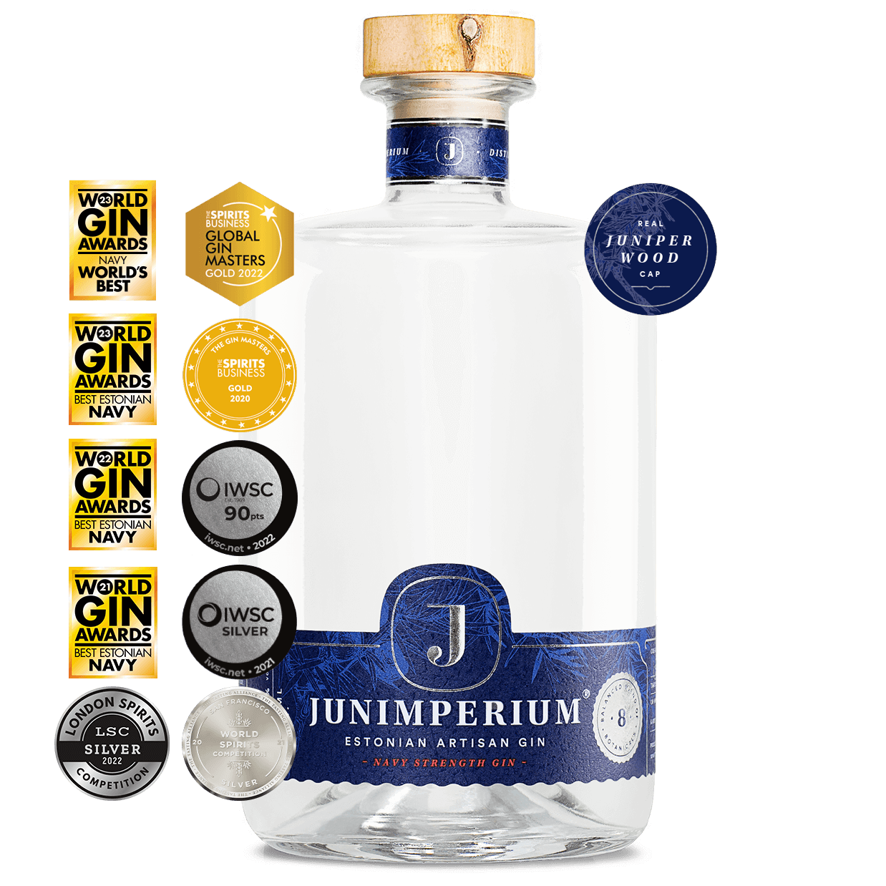
IMG-000005 | GIN-000052 | Junimperium Rhubarb Edition Gin | asset://junimperium/IMG-000005 | GIN-000052_junimperium_rhubarb_edition_primary.png | 052539b60e10eda507a9acf512170639f82172a18b9d1d523e96f5f6f49cc2f7 | 1238x1238 | https://junimperium.ee/en/product/rhubarb-edition-gin/ | https://junimperium.ee/wp-content/uploads/2019/01/junimperium-rhubarb-edition-gin-awards-eng-min.png | producer_image; public_use_permission_not_verified | 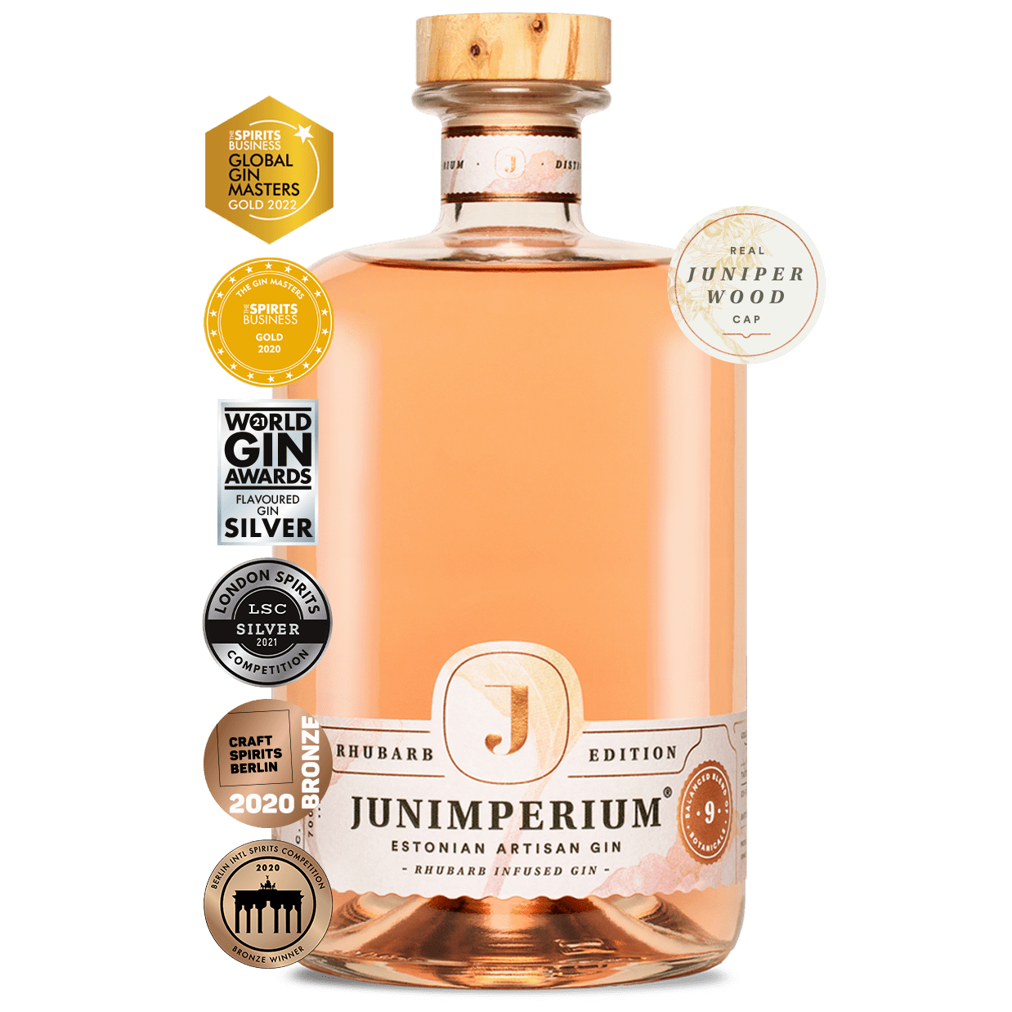
IMG-000006 | GIN-000056 | Junimperium Winter Edition Gin | asset://junimperium/IMG-000006 | GIN-000056_junimperium_winter_edition_primary.png | 44fbbe3ebb2e0ba5dbdadd1a87e8d143f1a8c9ac1092870c4dd43e6d841b35d0 | 1238x1238 | https://junimperium.ee/en/product/winter-edition-gin/ | https://junimperium.ee/wp-content/uploads/2019/01/junimperium-winter-edition-gin-awards-eng-min.png | producer_image; public_use_permission_not_verified | 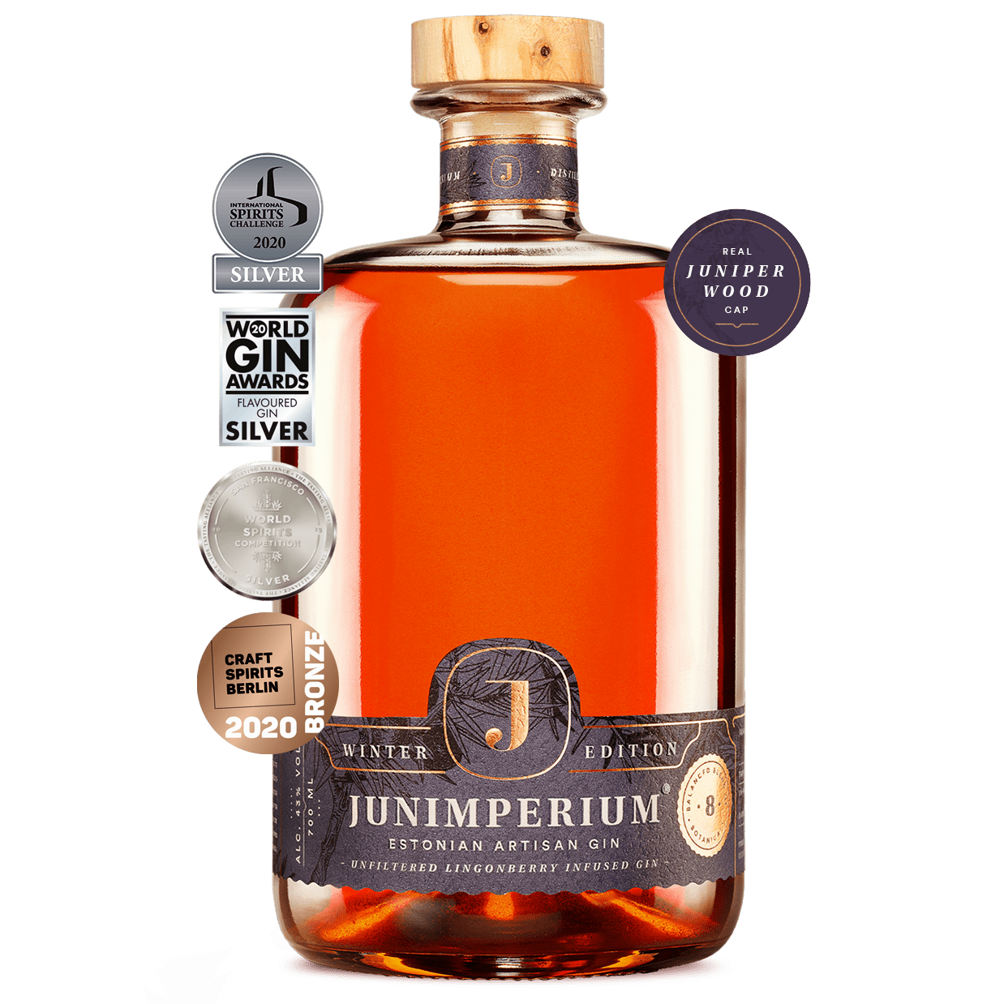
IMG-000007 | GIN-000057 | Junimperium Summer Edition Gin | asset://junimperium/IMG-000007 | GIN-000057_junimperium_summer_edition_primary.png | 47212e33a6aece4caccf8017b943d2ea6595bdb3afe2e5eb75b0c6f1e82944a1 | 1238x1238 | https://junimperium.ee/en/product/summer-edition-gin/ | https://junimperium.ee/wp-content/uploads/2019/01/junimperium-summer-edition-gin-awards-eng-min.png | producer_image; public_use_permission_not_verified | 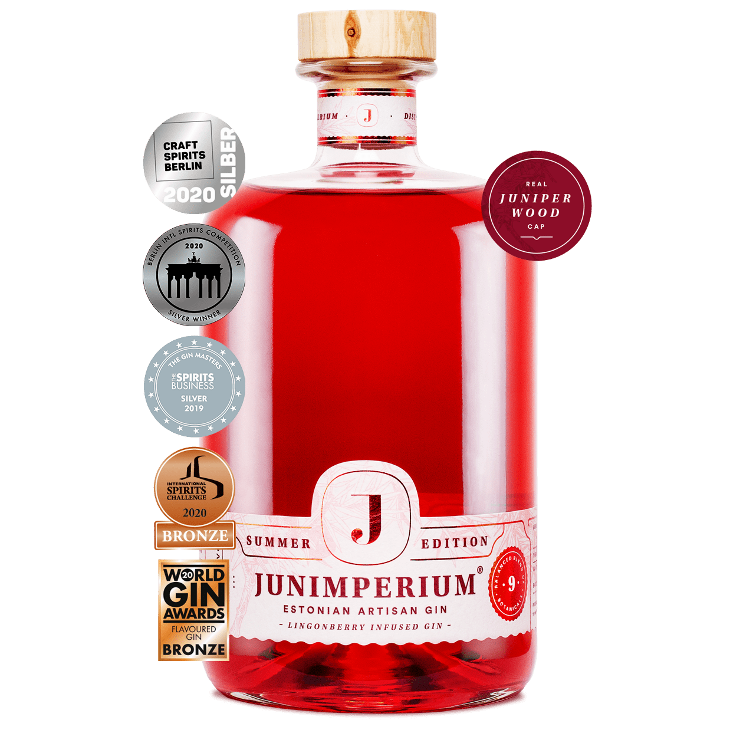
IMG-000008 | GIN-000058 | Junimperium Yuzu Edition Gin | asset://junimperium/IMG-000008 | GIN-000058_junimperium_yuzu_edition_primary.png | 5601f7b311e311f5cebc7cd31e8117c854d944673012918eaed321c9b0b0bebb | 1238x1238 | https://junimperium.ee/toode/uus-junimperium-yuzu-edition-gin/ | https://junimperium.ee/wp-content/uploads/2026/03/yuzu-koduleht-min.webp | producer_image; public_use_permission_not_verified | 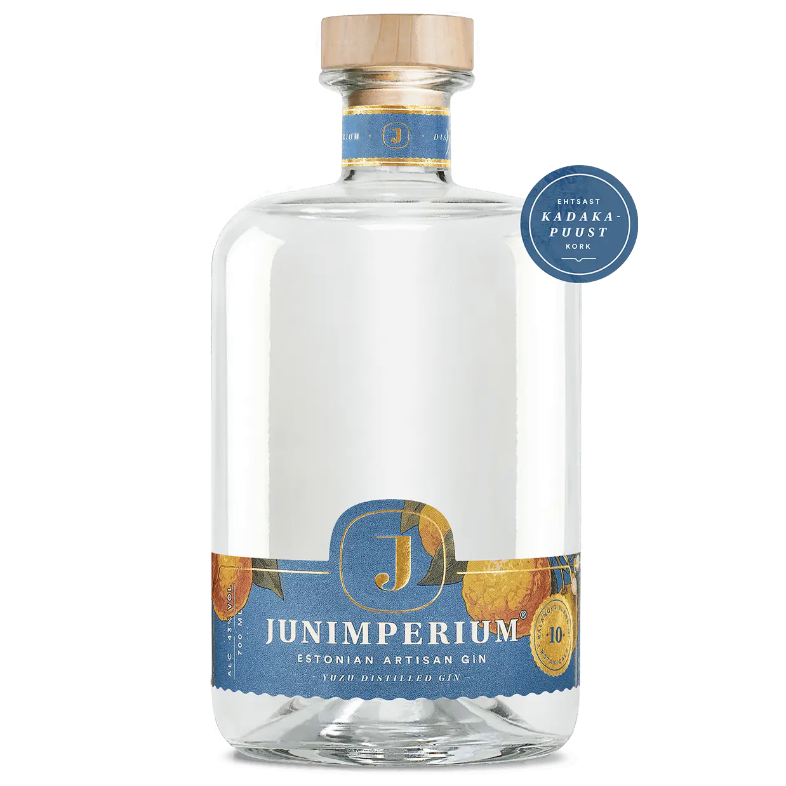
IMG-000009 | GIN-000059 | Junimperium Barrel Finished Cherry Gin | asset://junimperium/IMG-000009 | GIN-000059_junimperium_barrel_finished_cherry_primary.png | 4aef95f817054a2b45c5c1e5bbde435a439015018a8bf10b556e9c2b146d1a79 | 1238x1238 | https://junimperium.ee/toode/junimperium-barrel-finished-cherry-gin-700-ml/ | https://junimperium.ee/wp-content/uploads/2021/11/junimperium-barrel-cherry-700ml-min.webp | producer_image; public_use_permission_not_verified | 